Plan1
GRUPO 1


 | RESPOSTA

 |  |  | x | y
 |  | A | 6 | 3
 |  | B | 0 | 3
 |  | C | -4 | 2
 |  | D | 3 | 6
 |  | E | 4 | 8
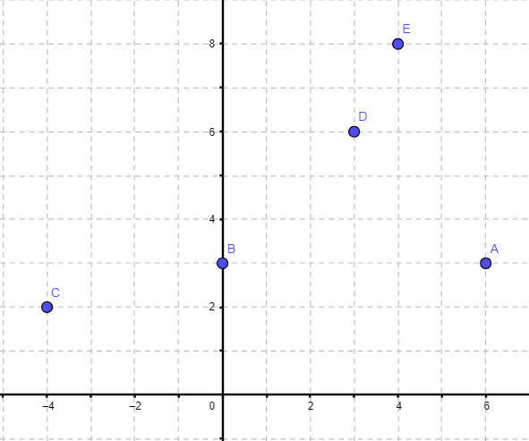

PASSO 1: FIZ OS CALCULOS TRANSCREVENDO PARA AS FÓRMULAS DO EXCEL, USANDO O "=" ANTES DOS CALCULOS
PASSO 2: COM MINHAS RAÍZES DEFINIDAS, FUI AO SOFTWARE ONLINE GEOGEBRA E DEFINI OS PONTOS CARDINAIS

GRUPO 2

 | RESPOSTA
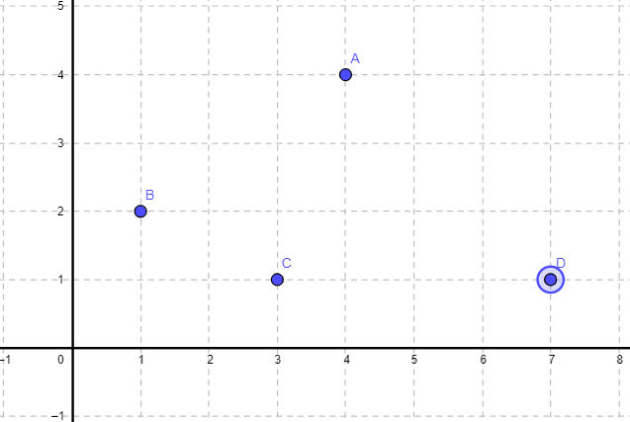

PASSO 1: DEFINI QUADRO PARES ORDENADOS E QUE TIVESSEM TODAS AS SUAS RAÍZES POSITIVAS, ESTANDO ASSIM, TODOS OS PARES NO 1º QUADRANTE.
PASSO 2: ASSECEI O GEOGEBRA NO NAVEGADOR E REPRESENTEI OS PARES ORDENADOS NO GRÁFICO

 |  |  | x | y
 |  | A | 4 | 4
 |  | B | 1 | 2
 |  | C | 3 | 1
 |  | D | 7 | 1

GRUPO 5

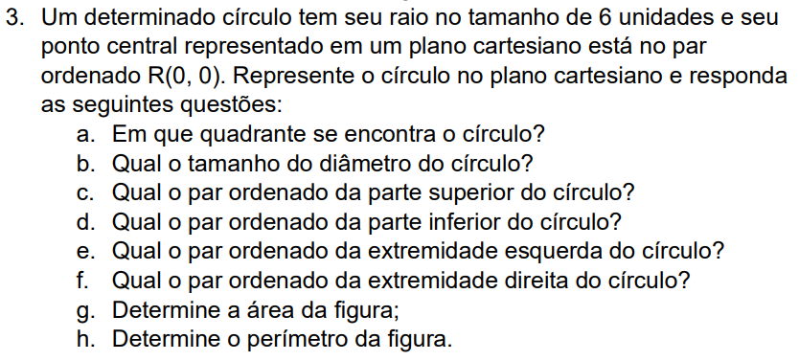
 | RESPOSTA
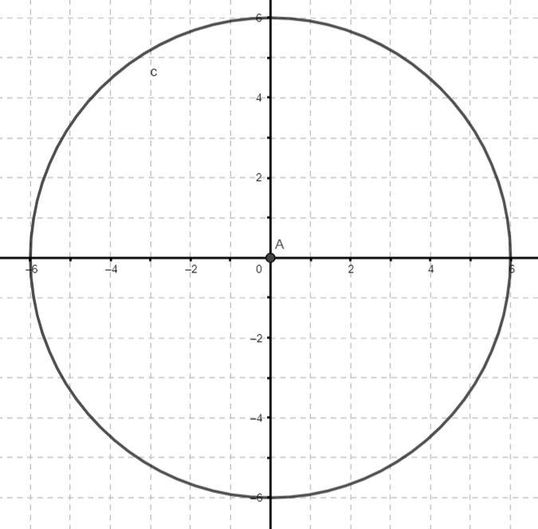

a. PERTENCE A TODOS OS QUADRANTES.
b. D = 2 * 6 = 12
c. (0, 6)
d. (0, -6)
e. (-6, 0)
f. (6, 0)
g. A = π * r ^ 2 = 36π
h. P = 2 * π * R = 12

PASSO 1: CRIEI O GRÁFICO COM BASE NOS DADOS FORNECIDOS PELA QUESTÃO
PASSO 2: RESPONDER AS QUESTÕES

